Программисту
 | Статусы к документу "Заказ клиента"

1 | В Доп.свойствах созданы статусы к документу "Заказ клиента":
 | - На согласовании (Редактирует только менеджер)
 | - В сборке (Редактирует только менеджер)
 | - Частично собрано (Редактирует менеджер и кладовщик)
 | - Готов (Редактирует менеджер и кладовщик)
 | - Закрыто (Редактирует менеджер)
2 | Для удобства выбора статуса создать пектограмму на командную панель (образец: Красный прямоугольник) Пример: - выделяем строку у которой надо поменять статус, при нажатии пектограммы выбираем статус из списка и в документе меняется статус
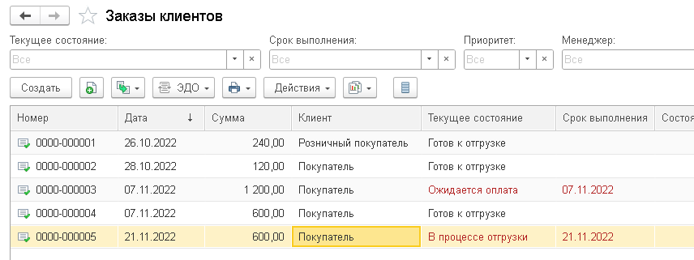

3 | Добавить для документа блокировку при установке статуса на "Закрыто", при котором невозможно совершать любые действия с документом
4 | Создание прав Пользователей по изменению статусов документа:

